说明
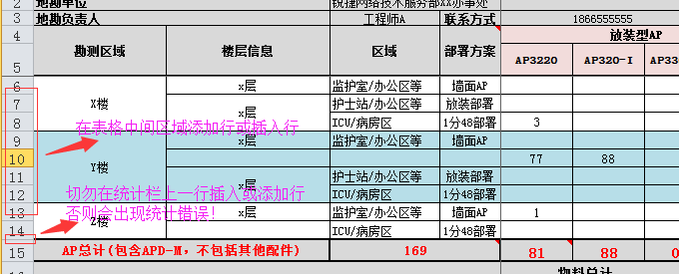 说明： 1、该无线地勘设备清单模版中，列举了常用的部署方案及设备型号，现场地勘工程师根据实际地勘需求，选择合适的设备的型号及方案进行统计，将多余的设备型号及方案删除或隐藏即可； 2、该无线地勘增加了数量统计功能，现场地勘工程师只需根据实际地勘情况添加行，并在各行填入所需设备数量。设备统计将自动完成，但需注意以下事项，如下图； 3、POE供电设备需要现场工程师根据实地勘测的情况，如弱电井位置、楼层长度、高度、走线情况等，大致预估出各楼层所需放POE交换机数量及型号，其中POE供电线路建议不超过80m； 4、在一些不具备实地勘测条件或仅做初勘的场景，因无法准确评估出最终所需的物料数量，建议在“备注”栏：额外增加15%~20%的冗余。

